Sheet1
宠物界面评审
 | 准备阶段
 |  | 首先请大家去svn://192.168.199.122/gd/产品原型设计/COMS 获得资源 |  |  |  | （记得更新至最新版）

 |  | 原型使用方法
 |  |  | windows玩家
 |  |  |  | 将上述文件夹更新至最新版本
 |  |  |  | 点击 | 运行原型工具



 |  |  |  | 点击PC预览，即可在浏览器中查看原型

 |  |  | mac玩家
 |  |  |  | 点击 | 运行浏览器

 |  |  |  | 即可在浏览器中查看原型

 | 体验阶段
 |  | 包含通天塔（经验、金币）和通天塔（boss）

 |  | 1. 进入原型后，从主界面点击通天塔（经验、金币）和通天塔（boss）进入对应的入口
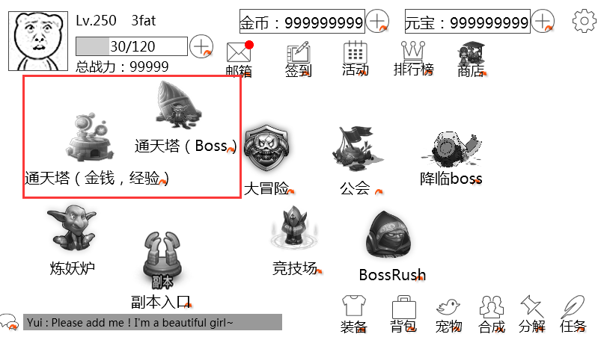

 |  | 2.通天塔（金币、经验）
 |  |  | 分为金币和经验2个副本
 |  |  |  | 二者开启时间不同，进入后需要选择副本难度，后至阵容调整界面

 |  | 3.通天塔（boss）
 |  |  | 分为几种不同的塔，塔的开启等级不同
 |  |  | 进入后为链状结构，玩家只可进入当前可进入的层数，5层为一个阶段，一个阶段刷新显示一次层数列表，同时每个阶段有阶段奖励

